データ送信失敗エラー
外部接続エラー発生時の対応について

 | ■はじめに
 | 本システムの外部接続のアクセス経路については以下のようになっている

 | ①OC,SGからS3へのファイル配置

OpenCentral (OC)




USMH閉域網


カスミ網
アイネス様
SFTPサーバ
S3バケット

Scan＆Go 中継サーバ

 | ②S3データ受信からIshidaへのデータ送信

受信ファイルの
解凍及び移動処理
POSマスタファイル作成処理
ファイル送信処理

S3バケット
ISHIDA

 | 詳細なアクセス経路及び処理内容を確認したい場合には以下を参照
 | https://luvinavn.sharepoint.com/:u:/r/sites/POS_LVNCresco/Shared%20Documents/%E4%B8%80%E8%88%AC/99.%E3%83%AB%E3%83%93%E3%83%8A/%E3%80%90POS%E3%80%91%20Batch%20Flow%20Infra.drawio?csf=1&web=1&e=3UCGVA

 | 本ページでは上記「OC,SGからS3へのファイル配置」及び「S3データ受信からIshidaへのデータ送信」が正常に終了しなかった場合の対応フローについてまとめる

 | ■Ishidaにデータが送信されていない場合の対応フロー
 | 【確認手順】
 |  | 1.アプリログエラーが発生しているかを確認する

 |  | ①Teamsチャネルの「通知(環境名)」にてアプリログエラーが出力されているかを確認する
 |  |  | 以下のようなエラー出力がされているかを確認する

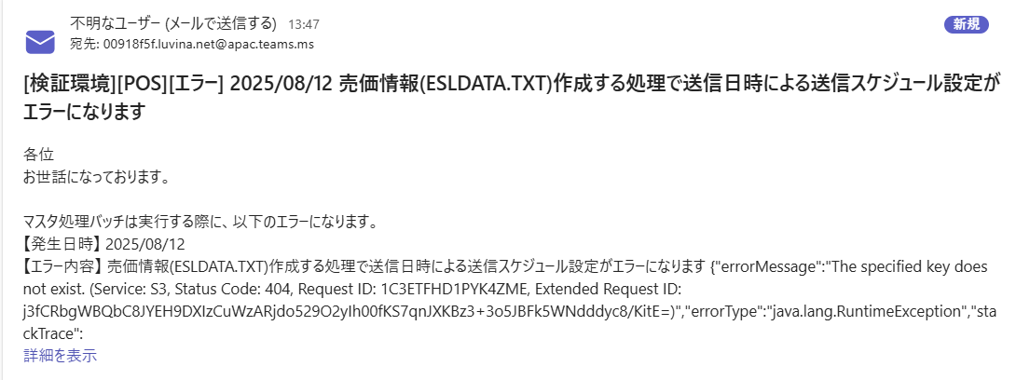

 |  |  | ⇒エラーログが出力されている場合
 |  |  | 以下ファイルより対象のエラー文章が出た際の対応方法を確認する
 |  |  | 電子棚札対応_バッチ設計.xlsx

 |  |  | ⇒エラーログが出力されていない場合、
 |  |  | 該当時間にStepFunctionの処理が実行されているかを各Cloudwatchロググループより確認する。
 |  |  | AWSコンソールログイン後、「Cloudwatch」＞「ロググループ」より以下のロググループ名の該当時間のログストリーム内にアプリケーションログの出力があることを確認する

 |  |  | ロググループ名
 |  |  | /pos/log/import/all
 |  |  | /pos/log/export/all
 |  |  | /pos/log/sent/all

 |  |  |  | >/pos/log/import/allに実行ログが存在しない場合
 |  |  |  | OC、SGのoriginファイル送付処理が失敗している可能性あり
 |  |  |  | OC、SGでそれぞれ以下S3プレフィックス配下にファイルが配置されているかを確認する

 |  |  |  | S3バケット名
 |  |  |  | STG |  | stg-ignica-ksm
 |  |  |  | 本番 |  | prd-ignica-ksm

 |  |  |  | プレフィックス
 |  |  |  | OC |  | pos-original/sg/receive/*.ZIP
 |  |  |  | SG |  | pos-original/oc/receive/*.END

 |  |  |  | >/pos/log/export/allに実行ログが存在しない場合
 |  |  |  | OC,SGのファイルインポート処理実施が失敗している可能性あり
 |  |  |  | OC、SGでそれぞれ以下S3プレフィックス配下にファイルが配置されているかを確認する

 |  |  |  | S3バケット名
 |  |  |  | STG |  | stg-ignica-ksm
 |  |  |  | 本番 |  | prd-ignica-ksm

 |  |  |  | プレフィックス
 |  |  |  | OC |  | pos-original/oc/csv/｛店舗コード｝/P001_import_yyyymmddhhmmss.END
 |  |  |  | SG |  | pos-original/sg/csv/｛店舗コード｝/*.END

 |  |  |  | >/pos/log/sent/allに実行ログが存在しない場合
 |  |  |  | 日時のEventBridge処理が正常に動作していない可能性あり
 |  |  |  | AWSコンソールの「EventBridge」＞「ルール」より以下EventBridgeの設定値を確認する

 |  |  |  | >すべての実行ログが存在しているが、ファイルが送られていない場合
 |  |  |  | StepFunctionの個々の画面を確認して実行が失敗していないかを確認する
 |  |  |  | またIshida側のFTPサーバに問題が起きていないかの確認も実施する

 | ■SG,OCからのデータがS3に配置されていない場合の対応フロー
 | 【確認手順】
 |  | ①SG,OCの担当者に、ファイルを送付したかの確認を行う
 |  |  | ファイルの送信履歴があった場合は②へ

 |  | ②TransferFamilyの状態を確認する

 |  |  | AWSコンソールより「TransferFamily」を選択して、各サーバの状態がオンラインとなっていることを確認する
 |  |  | もし状態に異常があった場合は一度SFTPサーバの再起動を実施し正常に戻るかを確認後、処理を再実行する

 |  |  | >サーバに異常が見られない場合

 |  |  |  | 接続失敗時に使用された接続元のIPを確認後、以下セキュリティグループ上で許可されているかを確認する

 |  |  |  | セキュリティグループ名
 |  |  |  | ksm-posprd-vpc-sg-ep-tf

 |  |  |  | >接続元IPに問題がない場合

 |  |  |  |  | 接続実施時のユーザ名及びキーファイル情報を確認し、以下接続情報から認証情報に問題ないかを確認する
 |  |  |  |  | 01_本番・ステージング接続情報統合版

